상품제안서
캐리어 바퀴가방 접는시장가방 쇼핑카트 -실속형A | 상품코드: F25671

 |  |  |  |  |  |  | 02-412-0044 | www.easy1.co.kr
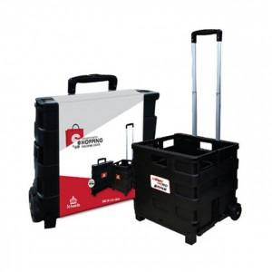

【상세/제작정보】 | 스티커 제작및 부착비 별도문의

【인쇄/포장옵션】 | / 포장불가능

【공급단가】 | 수량 | 50~ | 100~ | 500~ | 1,000~ | 2,000~
*VAT별도 | 단가 | 13,500원 | 13,280원 | 12,960원 | 12,630원 | 12,420원

【상품 URL】 | https://easy1.co.kr:443/src/goods_detail.php?gdno=25671

